信用交易
融资融券市场交易数据统计(2024-03-04)

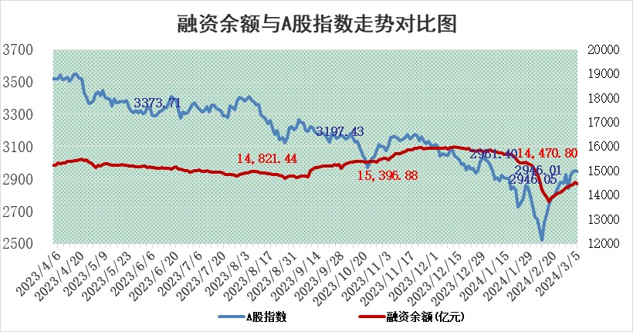
标的证券 | 融资融券余额（亿元） | 融资余额（亿元） | 融券余额（亿元） | 融资买入额（亿元） | 融资融券规模变化（亿元） | 融资余额增幅(‰) | 融券余额增幅(%)
统计数据 | 14,961.44 | 14,516.31 | 433.35 | 1,041.29 | 97.47 | 6.74 | 0.04

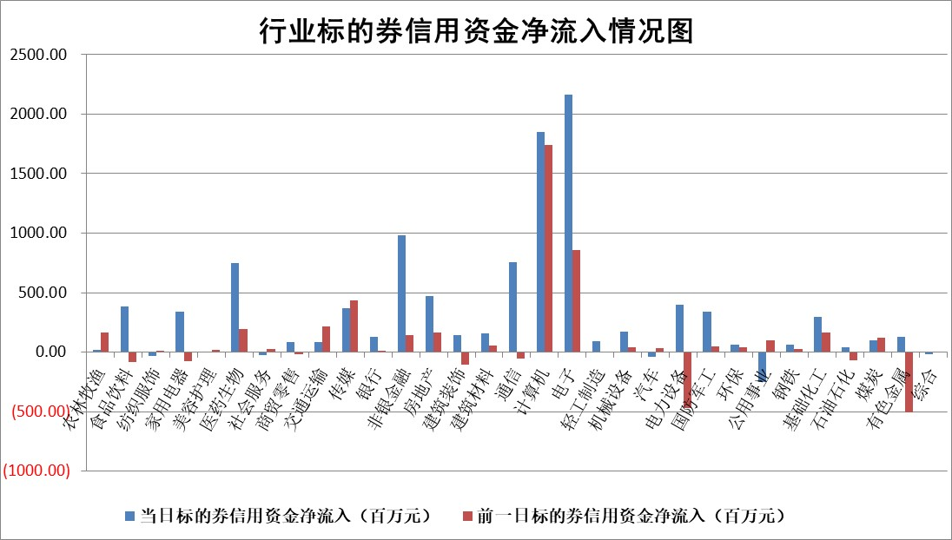

 |  |  |  |  |  |  |  | 2

 |  |  |  |  |  |  |  | 5
标的基金代码 | 标的基金简称 | 融资余额/市值(%) | 融资余额增幅(%) | 融资买入额/成交金额(%) | （融资余额净增额-融券余额净增额）/市值(‱) | 融券余额降幅(%) | ABS[（融资余额净增额-融券余额净增额）/市值净增额-1](%)
159902 | 华夏中小板ETF | 0.00 | 0.00 | 0.00 | 0.00 | 0.00 | 100.00
159915 | 易方达创业板ETF | 2.12 | -3.05 | 45478.56 | -6.97 | -4.64 | 115.54
159919 | 嘉实沪深300ETF | 0.87 | -2.05 | 3.48 | -1.73 | 9.14 | 68.23
159920 | 华夏恒生ETF | 54.67 | -0.20 | 5.81 | -10.75 | 0.31 | 64.88
159922 | 嘉实中证500ETF | 0.34 | -3.92 | 10.66 | -1.31 | 0.09 | 85.35
159925 | 南方沪深300ETF | 0.19 | -0.98 | 0.02 | -0.13 | 0.06 | 97.78
159928 | 消费ETF | 1.17 | -1.55 | 1.16 | -1.83 | 0.59 | 96.91
159934 | 易方达黄金ETF | 170.20 | 0.06 | 8.42 | 9.79 | 0.00 | 91.98
159939 | 全指信息技术ETF | 0.84 | 1.72 | 111.74 | 9.91 | 100.00 | 49.75
159940 | 全指金融地产ETF | 0.11 | -7.21 | 0.00 | -0.88 | 0.00 | 99.28
159995 | 半导体芯片ETF | 2.58 | -1.55 | 88.37 | -4.18 | -0.71 | 109.43
159997 | 天弘中证电子ETF | 1.76 | 3.34 | 1.73 | 32.71 | 97.91 | 45.25
159998 | 天弘中证计算机主题ETF | 0.73 | 13.20 | 0.11 | 8.53 | 0.00 | 66.03
510050 | 华夏上证50ETF | 4.56 | -0.19 | 119.89 | -1.13 | -7.57 | 98.46
510180 | 华安上证180ETF | 0.47 | -0.17 | 0.79 | -0.08 | -0.33 | 100.50
510880 | 华泰柏瑞红利ETF | 0.21 | 4.65 | 3.59 | -0.24 | -60.43 | 100.25
510900 | 易方达恒生H股ETF | 65.28 | 0.09 | 3.92 | 5.64 | 0.00 | 108.05
511010 | 5年期国债ETF | 10.45 | 0.02 | 0.03 | 0.24 | 0.00 | 99.85
511380 | 可转债及可交换债券ETF | 6.24 | -2.00 | 10.94 | -12.72 | 0.18 | 31.02
512000 | 全指证券ETF | 7.87 | 0.91 | 11.95 | 6.06 | -38.10 | 106.44
512010 | 沪深300医药卫生ETF | 5.69 | -2.39 | 142.11 | -14.63 | -2.38 | 108.28
512070 | 沪深300非银ETF | 1.97 | 2.96 | 107.85 | 5.78 | 4.41 | 103.55
512400 | 南方中证申万有色金属ETF | 2.28 | -4.52 | 0.47 | -9.94 | 30.82 | 121.73
512580 | 广发中证环保产业ETF | 1.47 | -2.62 | 0.58 | -3.96 | -0.32 | 123.20
512660 | 国泰中证军工ETF | 3.42 | -2.02 | 12.39 | -3.99 | 20.52 | 90.41
512800 | 华宝中证银行ETF | 13.34 | 0.53 | 1.48 | 7.64 | 2.38 | 104.36
512980 | 广发中证传媒ETF | 1.03 | -2.94 | 61.55 | -3.13 | 0.00 | 102.18
515030 | 华夏中证新能源汽车ETF | 2.32 | 0.09 | 3.72 | 0.23 | 0.54 | 100.27
515050 | 华夏中证5G通信主题ETF | 1.12 | -4.82 | 2.46 | -5.71 | -1.83 | 103.69
515070 | 华夏中证人工智能ETF | 3.53 | 10.87 | 64.89 | 34.54 | -0.71 | 92.93
标的股票比较指标 |  | 融资余额/流通A股市值(%) | 融资余额增幅(%) | 融资买入额/成交金额(%) | （融资余额净增额-融券余额净增额）/流通A股市值(‱) | 融券余额降幅(%) | ABS[（融资余额净增额-融券余额净增额）/流通A股市值净增额-1](%)
前十名标的个股 |  | 阳光城 | 晶丰明源 | 正海生物 | 精研科技 | 阳光照明 | 海天瑞声
 |  | 搜于特 | 精研科技 | 大亚圣象 | 东方精工 | 宁波色母 | 力芯微
 |  | 紫鑫药业 | 通富微电 | 南极光 | 德科立 | 四川成渝 | 果麦文化
 |  | 嘉凯城 | 欧陆通 | 创力集团 | 欧陆通 | 丰林集团 | 新益昌
 |  | 宋都股份 | 东方精工 | 电投能源 | 中富电路 | 赛微微电 | 震裕科技
 |  | 美好置业 | 兆龙互连 | 朗科科技 | 奥雅股份 | 齐峰新材 | 五洲医疗
 |  | 中天金融 | 晋控煤业 | 首创环保 | 深水规院 | 德科立 | 仲景食品
 |  | 庞大集团 | 老凤祥 | 科顺股份 | 多氟多 | 永信至诚 | 华西股份
 |  | 泽达易盛 | 神火股份 | 新湖中宝 | 兆龙互连 | 仁度生物 | 晶雪节能
 |  | 蓝光发展 | 星环科技 | 光大银行 | 强力新材 | 深科达 | 和而泰
后十名标的个股 |  | 天喻信息 | 雅艺科技 | 美格智能 | 雅艺科技 | 中润资源 | 神州泰岳
 |  | 步步高 | 皇庭国际 | 海汽集团 | 威腾电气 | 赛伦生物 | 凯盛科技
 |  | 鸿达兴业 | 威腾电气 | 天喻信息 | 皇庭国际 | 美尔雅 | 双环传动
 |  | 天沃科技 | 中铝国际 | 步步高 | 超越科技 | 南方传媒 | 天宜上佳
 |  | 金圆股份 | 康为世纪 | 鸿达兴业 | 上声电子 | 南大环境 | 双乐股份
 |  | 哈工智能 | 飞科电器 | 天沃科技 | 华西股份 | 清源股份 | 移远通信
 |  | 正邦科技 | 英杰电气 | 金圆股份 | 川网传媒 | 济民医疗 | 山科智能 | ;
 |  | 华铁股份 | 大理药业 | 哈工智能 | 震有科技 | 华映科技 | 联特科技
 |  | 中国中期 | 奥来德 | 正邦科技 | 青达环保 | 益客食品 | 富祥药业
 |  | 新华联 | 中科蓝讯 | 华铁股份 | 嘉亨家化 | 全柴动力 | 宝莫股份
说明：1.以上普通交易数据和信用交易数据皆以交易日收盘后数据为基准；2.上述标的证券总数据只计算标的证券市场总数据，不包括从标的证券中调出去标的证券数据，所以与交易所公布的总值略有不同； 3.上述行业采用申万一级行业分类；4.以上标的基金和标的个股中比较的6个指标值中：前5个（从左至右）为正向指标，值越大排名越靠前；第6个为逆向指标，值越小，排名越靠前；5.第6个指标中ABS[]表示求绝对值，其主要用于考量信用资金相对净流入对股价相对净变化的贡献程度；6.数据来源：wind，交易所。

 | 证券代码 | 新增融资余额 | 融资买入额 | 融资买入增幅前10
远大智能 | 002689 | 28175353 | 42268582 | 199%
亚太股份 | 002284 | 21555247 | 34242865 | 82%
赛诺医疗 | 688108 | 72122899 | 101076547 | 78%
湖南发展 | 000722 | 66023557 | 137112987 | 75%
柘中股份 | 002346 | 14584119 | 36845980 | 58%
国城矿业 | 000688 | 24683149 | 48240585 | 54%
兆新股份 | 002256 | 1985058 | 4066269 | 52%
凯美特气 | 002549 | 33806472 | 61340055 | 52%
华昌达 | 300278 | 13474542 | 19303225 | 48%
新华联 | 000620 | 27311937 | 39201759 | 43%

 | 证券代码 | 新增融资余额 | 融资买入额 | 融资买入增幅前10
兔宝宝 | 002043 | 73310337 | 89923983 | 334%
捷昌驱动 | 603583 | 26026415 | 31686727 | 262%
湘财股份 | 600095 | 94196837 | 132280449 | 252%
中谷物流 | 603565 | 49103883 | 60098371 | 234%
中青宝 | 300052 | 24215352 | 31377809 | 98%
顾家家居 | 603816 | 138518545 | 188424210 | 78%
喜临门 | 603008 | 31503289 | 48351944 | 77%
财信发展 | 000838 | 10831830 | 17666790 | 74%
苏州银行 | 002966 | 10578096 | 19143736 | 72%
金诚信 | 603979 | 23858538 | 36098133 | 60%

